WorkSpaces接続手順
WorkSpaces 接続手順
 |  | ※スクリーンショットはWindowsのものを利用しています。
 | No | 手順
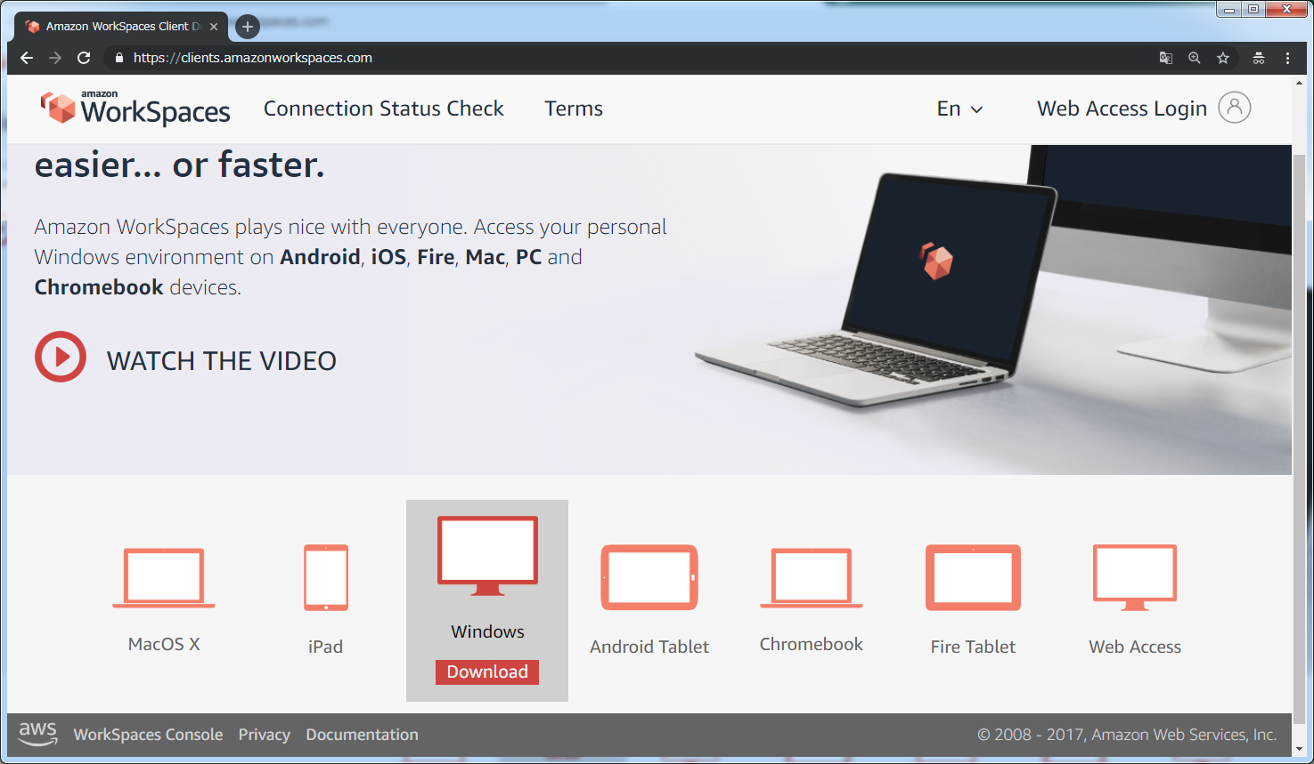
① 「https://clients.amazonworkspaces.com/」にアクセスする。
 | 1

② クライアントを導入する機器に合わせてインストーラーをダウンロードし、インストールする。

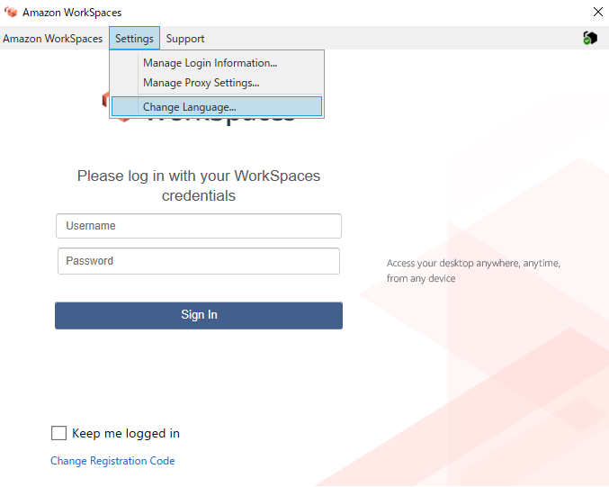
① インストール後、クライアントアプリケーションを起動する。
 | 2

② ［Settings］を押下し、［Change Language］を押下する。
言語を日本語に変更し設定を保存します。
そのあとアプリケーションを再起動してください。

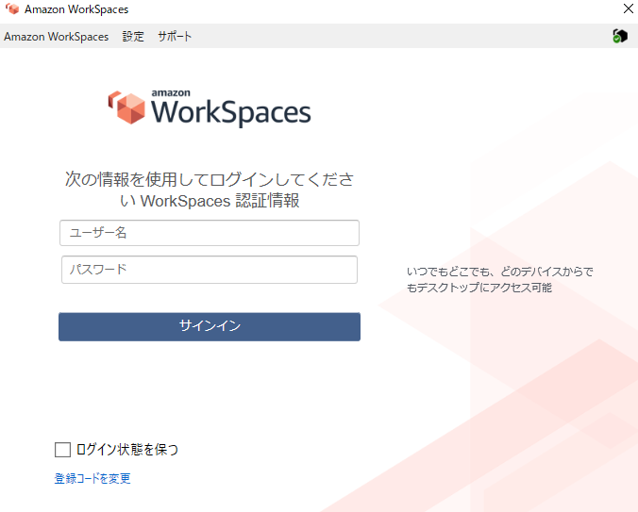
 | 3

① クライアントアプリケーションを起動した際に、右上の
アイコンの表示がチェックマーク以外であれば利用している
ネットワークに問題が有る可能性が有ります。
内容を確認するには、アイコンを押下します。

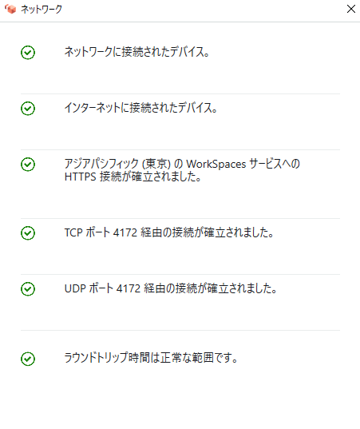
 | 4

① 正常な場合の例はこちらになります。
※TCPポート4172、UDPポート4172でエラーが
発生する場合は、ファイアウォールで通信が
遮断されている可能性が高いので、設定の
変更をお願いします。

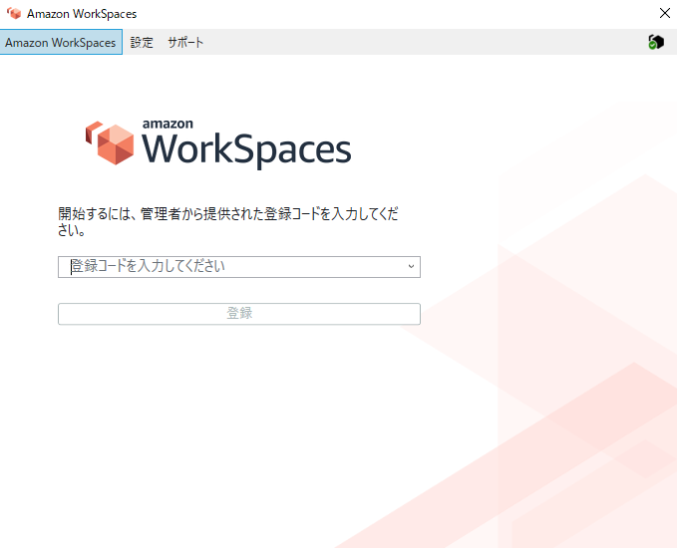
 | 5

①登録コードを入力し、［登録］を押下する。
※ 登録コードに関しては、下記参照。
・WorkSpaces接続資料.xlsx(シート名:ログイン情報）

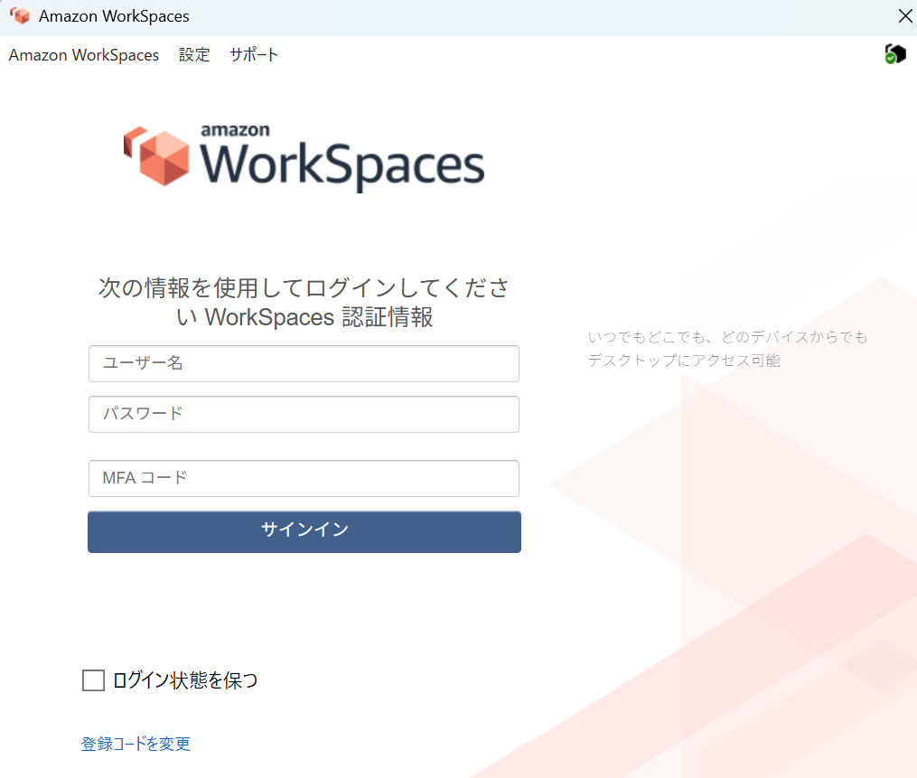
 | 6

① ユーザ名・パスワード・MFAコードを入力し、
［サインイン］を押下する。
※ ユーザ名・パスワードに関しては、下記参照。
・WorkSpaces接続資料.xlsx(シート名:ログイン情報）
※MFAコードの取得に関しては、下記参照。
・多要素認証設定手順.pptx

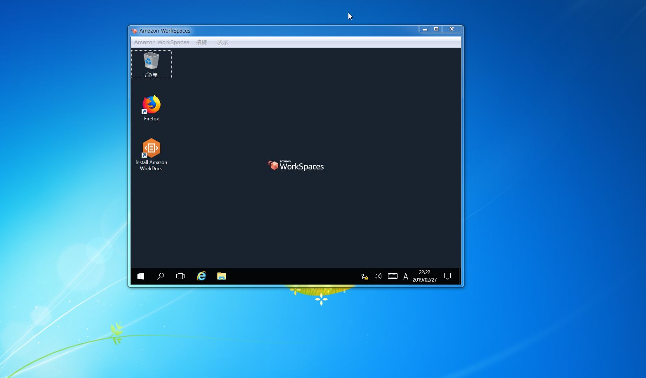
 | 7

① WorkSpacesへ接続されます

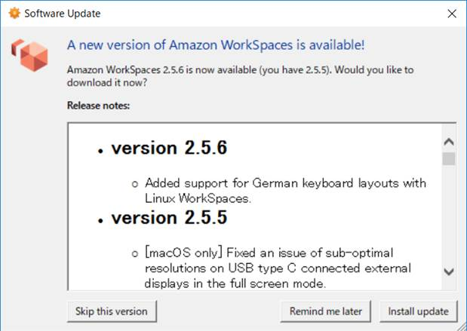
 | 8

① クライアントアプリケーションを起動した際にバージョンアップを求められる場合がございます。
AWSからはバージョンアップを実施しての利用が推奨されていますので、「Install update」を押下し、バージョンアップを行ってからの利用をお願いします

